Ⅲ)6.解析モデル～7.活荷重条件
６． | 解析モデル

 | ●平面形状：円形
 | 部 位 |  | 支 持 条 件
 | 頂 版 |  | 周辺単純支持版
 | 側 壁 |  | リング構造解析
 | 底 版 |  | 周辺単純支持版
 | 中 床 版 |  | 周辺単純支持版

 | ●平面形状：矩形
 | 部 位 |  | 支 持 条 件
 | 頂 版 |  | 4辺単純支持版
 | 側 壁 |  | 水平ラーメンモデル
 | 底 版 |  | 4辺単純支持版
 | 中 床 版 |  | 4辺単純支持版

７． | 活荷重条件

 | ●荷重タイプ (どちらかを選択)

 |  | 自動車荷重 | T-25

 |  | 上載荷重 | 5.0
 |  | Pv1(kN/m2)

 | ●係数

 | ① 衝撃係数
 | 衝撃係数(道路土工)
 | ・衝撃係数判定土被り(m) |  |  | 4.0
 | ・衝撃係数 |  |  | 0.3

 | ② 後輪の断面力の低減係数
 | 断面力の低減係数(道路土工)
 | ・低減係数 |  |  | 0.9

 | ③ 頂版上面の載荷重
 | ・輪荷重を一様な載荷重 q に変更する判定土被り(m) |  |  |  | 4.0
 | ・頂版上面に作用する一様な載荷重 q(kN/m2) |  |  |  | 10.0

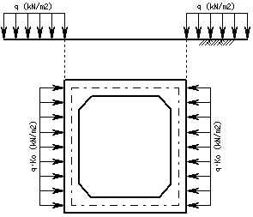
 | ●水平荷重

 | 載荷重 q(kN/m2) |  | 10.0

 | ●群集荷重

 |  | 中床版に群集荷重を作用させる
 |  | 群集荷重 W1(kN/m2) |  |  | 5.0

